상품제안서
스웨이드 스포츠 응원타올 (40*90 전면전사) | 상품코드: S09736

 |  |  |  |  |  |  | 02-713-8555 | www.synergygift.co.kr
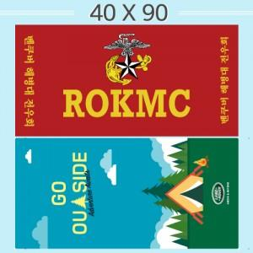 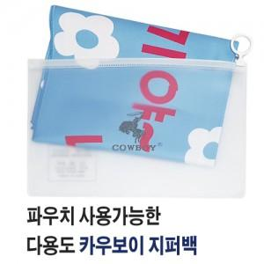

【상세/제작정보】

【인쇄/포장옵션】 | 풀칼라 / OPP(비닐)

【공급단가】 | 수량 | 100~ | 300~ | 500~ | 1,000~ | 5,000~
*VAT별도 | 단가 | 3,900원 | 3,780원 | 3,670원 | 3,540원 | 3,420원

【상품 URL】 | https://www.synergygift.co.kr:443/src/goods_detail.php?gdno=19941

